Verluste Rohre
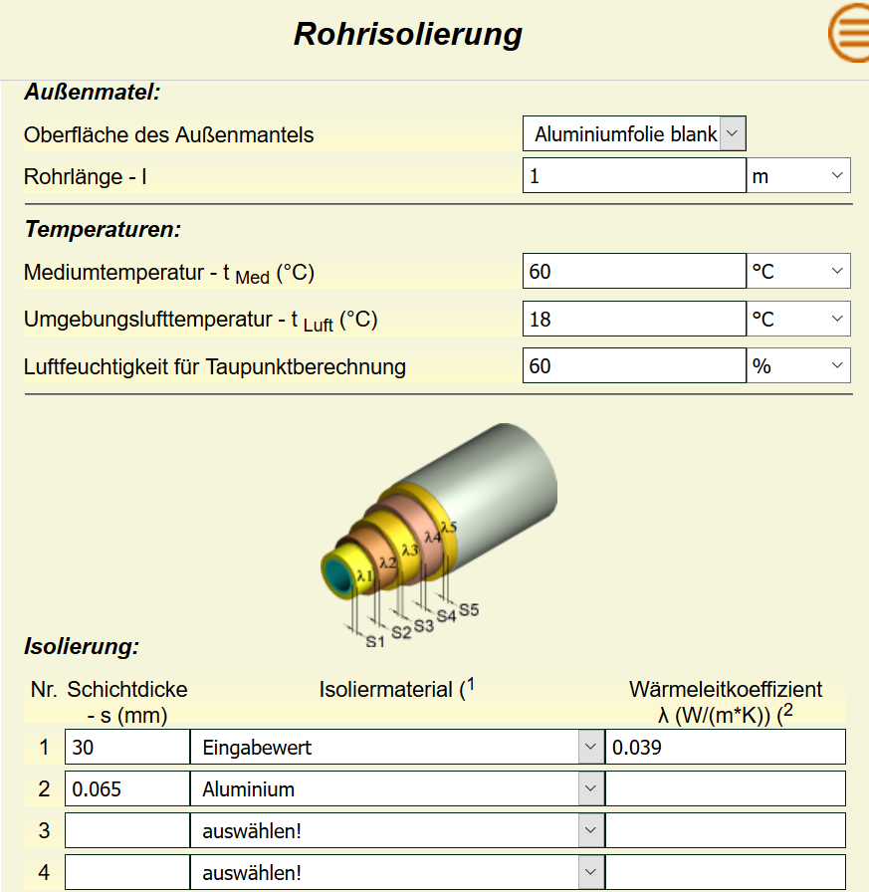
Wärmestrom je m Rohrlänge QR (W/m)

 |  | Vorlauftemperatur in°C | 65.00 | 65.00 | 65.00 | 65.00 | Vorlauftemperatur in°C | 60.00 | 60.00 | 60.00 | 60.00 | Vorlauftemperatur in°C | 55.00 | 55.00 | 55.00 | 55.00 | Vorlauftemperatur in°C | 50.00 | 50.00 | 50.00 | 50.00 | Vorlauftemperatur in°C | 45.00 | 45.00 | 45.00 | 45.00 | Vorlauftemperatur in°C | 40.00 | 40.00 | 40.00 | 40.00 | Vorlauftemperatur in°C | 35.00 | 35.00 | 35.00 | 35.00 | Vorlauftemperatur in°C | 30.00 | 30.00 | 30.00 | 30.00
Umgebungstemperatur °C | Durchmesser DN | Dämmstärke Isolierung in mm | 30.00 | 20.00 | 10.00 | 3/3 | Dämmstärke Isolierung in mm | 30.00 | 20.00 | 10.00 | 3/3 | Dämmstärke Isolierung in mm | 30.00 | 20.00 | 10.00 | 3/3 | Dämmstärke Isolierung in mm | 30.00 | 20.00 | 10.00 | 3/3 | Dämmstärke Isolierung in mm | 30.00 | 20.00 | 10.00 | 3/3 | Dämmstärke Isolierung in mm | 30.00 | 20.00 | 10.00 | 3/3 | Dämmstärke Isolierung in mm | 30.00 | 20.00 | 10.00 | 3/3 | Dämmstärke Isolierung in mm | 30.00 | 20.00 | 10.00 | 3/3
18 | Durchmesser DN | 10 | 5.22 | 6.00 | 7.68 | 7.68 | 10 | 4.65 | 5.34 | 6.82 | 6.82 | 10 | 4.08 | 4.67 | 5.92 | 5.92 | 10 | 3.52 | 4.02 | 5.08 | 5.08 | 10 | 2.96 | 3.37 | 4.24 | 4.24 | 10 | 2.40 | 2.73 | 3.41 | 3.41 | 10 | 1.84 | 2.09 | 2.60 | 2.60 | 10 | 1.29 | 1.49 | 1.79 | 1.79
18 |  | 12 | 5.64 | 6.53 | 8.47 | 7.90 | 12 | 5.02 | 5.81 | 7.52 | 7.02 | 12 | 4.41 | 5.08 | 6.53 | 6.12 | 12 | 3.80 | 4.37 | 5.60 | 5.25 | 12 | 3.19 | 3.67 | 4.67 | 4.39 | 12 | 2.58 | 2.97 | 3.76 | 3.54 | 12 | 1.98 | 2.27 | 2.86 | 2.69 | 12 | 1.39 | 1.58 | 1.97 | 1.86
18 |  | 15 | 6.22 | 7.28 | 9.61 | 8.17 | 15 | 5.54 | 6.48 | 8.53 | 7.26 | 15 | 4.86 | 5.67 | 7.41 | 6.33 | 15 | 4.19 | 4.88 | 6.35 | 5.44 | 15 | 3.52 | 4.09 | 5.30 | 4.55 | 15 | 2.85 | 3.30 | 4.26 | 3.67 | 15 | 2.19 | 2.53 | 3.23 | 2.80 | 15 | 1.53 | 1.76 | 2.23 | 1.94
18 |  | 20 | 7.14 | 8.47 | 11.40 | 8.47 | 20 | 6.36 | 7.54 | 10.10 | 7.54 | 20 | 5.58 | 6.59 | 8.81 | 6.59 | 20 | 4.80 | 5.67 | 7.55 | 5.67 | 20 | 4.03 | 4.75 | 6.29 | 4.75 | 20 | 3.27 | 3.84 | 5.05 | 3.84 | 20 | 2.50 | 2.93 | 3.83 | 2.93 | 20 | 1.75 | 2.04 | 2.63 | 2.04
18 |  | 25 | 8.01 | 9.61 | 13.20 | 8.69 | 25 | 7.14 | 8.55 | 11.70 | 7.74 | 25 | 6.26 | 7.48 | 10.20 | 6.77 | 25 | 5.39 | 6.43 | 8.70 | 5.83 | 25 | 4.52 | 5.38 | 7.25 | 4.89 | 25 | 3.66 | 4.35 | 5.82 | 3.95 | 25 | 2.81 | 3.32 | 4.41 | 3.02 | 25 | 1.96 | 2.30 | 3.03 | 2.10
18 |  | 32 | 9.18 | 11.20 | 15.60 | 8.91 | 32 | 8.18 | 9.92 | 13.80 | 7.94 | 32 | 7.17 | 8.67 | 12.00 | 6.96 | 32 | 6.17 | 7.45 | 10.30 | 5.99 | 32 | 5.17 | 6.23 | 8.55 | 5.03 | 32 | 4.19 | 5.03 | 6.86 | 4.07 | 32 | 3.21 | 3.84 | 5.19 | 3.12 | 32 | 2.23 | 2.66 | 3.56 | 2.17
18 |  | 40 | 10.50 | 12.90 | 18.30 | 9.09 | 40 | 9.32 | 11.40 | 16.20 | 8.10 | 40 | 8.17 | 9.99 | 14.10 | 7.10 | 40 | 7.03 | 8.58 | 12.00 | 6.12 | 40 | 5.89 | 7.18 | 10.00 | 5.14 | 40 | 4.77 | 5.79 | 8.02 | 4.16 | 40 | 3.65 | 4.42 | 6.06 | 3.19 | 40 | 2.54 | 3.06 | 4.15 | 2.23
18 |  | 50 | 12.00 | 14.90 | 21.50 | 9.25 | 50 | 10.70 | 13.30 | 19.00 | 8.24 | 50 | 9.38 | 11.60 | 16.50 | 7.24 | 50 | 8.07 | 9.95 | 14.10 | 6.24 | 50 | 6.76 | 8.32 | 11.80 | 5.24 | 50 | 5.47 | 6.71 | 9.42 | 4.25 | 50 | 4.18 | 5.11 | 7.12 | 3.26 | 50 | 2.91 | 3.54 | 4.87 | 2.28
18 |  | 65 | 14.30 | 18.00 | 26.20 | 9.41 | 65 | 12.70 | 16.00 | 23.20 | 8.39 | 65 | 11.10 | 13.90 | 20.20 | 7.37 | 65 | 9.58 | 12.00 | 17.20 | 6.36 | 65 | 8.03 | 10.00 | 14.30 | 5.35 | 65 | 6.48 | 8.06 | 11.50 | 4.34 | 65 | 4.69 | 6.13 | 8.65 | 3.33 | 65 | 3.45 | 4.24 | 5.91 | 2.33
18 |  | 66.7 | 14.50 | 18.30 | 26.80 | 9.43 | 66.7 | 12.90 | 16.30 | 23.70 | 8.41 | 66.7 | 11.30 | 14.20 | 20.60 | 7.38 | 66.7 | 9.75 | 12.20 | 17.60 | 6.37 | 66.7 | 8.17 | 10.20 | 14.60 | 5.36 | 66.7 | 6.60 | 8.21 | 11.70 | 4.34 | 66.7 | 5.04 | 6.25 | 8.82 | 3.34 | 66.7 | 3.51 | 4.32 | 6.03 | 2.34
18 |  | 80 | 16.50 | 20.90 | 30.80 | 9.53 | 80 | 14.70 | 18.60 | 27.30 | 8.50 | 80 | 12.90 | 16.20 | 23.70 | 7.47 | 80 | 11.10 | 13.90 | 20.20 | 6.44 | 80 | 9.26 | 11.60 | 16.80 | 5.42 | 80 | 7.48 | 9.37 | 13.40 | 4.40 | 80 | 5.71 | 7.12 | 10.10 | 3.38 | 80 | 3.97 | 4.92 | 6.92 | 2.37
18 |  | 100 | 19.40 | 24.80 | 36.80 | 9.64 | 100 | 17.20 | 22.00 | 32.50 | 8.60 | 100 | 15.10 | 19.20 | 28.30 | 7.56 | 100 | 13.00 | 16.50 | 24.10 | 6.52 | 100 | 10.90 | 13.80 | 20.00 | 5.49 | 100 | 8.77 | 11.10 | 16.00 | 4.46 | 100 | 6.69 | 8.41 | 12.10 | 3.43 | 100 | 4.65 | 5.81 | 8.22 | 2.41

20 | Durchmesser DN | 10 | 4.99 | 5.74 | 7.34 | 7.34 | 10 | 4.43 | 5.08 | 6.48 | 6.48 | 10 | 3.86 | 4.41 | 5.59 | 5.59 | 10 | 3.29 | 3.76 | 4.74 | 4.74 | 10 | 2.73 | 3.12 | 3.91 | 3.91 | 10 | 2.17 | 2.47 | 3.09 | 3.09 | 10 | 1.62 | 1.84 | 2.27 | 2.27 | 10 | 1.07 | 1.20 | 1.48 | 1.48
20 |  | 12 | 5.39 | 6.24 | 8.09 | 7.52 | 12 | 4.78 | 5.53 | 7.14 | 6.64 | 12 | 4.16 | 4.80 | 6.16 | 5.77 | 12 | 3.55 | 4.09 | 5.23 | 4.90 | 12 | 2.95 | 3.39 | 4.31 | 4.05 | 12 | 2.34 | 2.69 | 3.40 | 3.20 | 12 | 1.74 | 1.99 | 2.50 | 2.36 | 12 | 1.15 | 1.31 | 1.62 | 1.53
20 |  | 15 | 5.95 | 6.96 | 9.18 | 7.78 | 15 | 5.28 | 6.16 | 8.10 | 6.87 | 15 | 4.59 | 5.35 | 6.98 | 5.98 | 15 | 3.92 | 4.56 | 5.93 | 5.09 | 15 | 3.25 | 3.77 | 4.88 | 4.20 | 15 | 2.58 | 2.99 | 3.85 | 3.32 | 15 | 1.92 | 2.22 | 2.83 | 2.46 | 15 | 1.27 | 1.45 | 1.83 | 1.60
20 |  | 20 | 6.83 | 8.10 | 10.90 | 8.10 | 20 | 6.05 | 7.17 | 9.64 | 7.17 | 20 | 5.27 | 6.22 | 8.31 | 6.22 | 20 | 4.50 | 5.30 | 7.05 | 5.30 | 20 | 3.73 | 4.38 | 5.80 | 4.38 | 20 | 2.96 | 3.48 | 4.56 | 3.48 | 20 | 2.20 | 2.57 | 3.35 | 2.57 | 20 | 1.45 | 1.68 | 2.17 | 1.68
20 |  | 25 | 7.66 | 9.19 | 12.60 | 8.30 | 25 | 6.79 | 8.13 | 11.10 | 7.35 | 25 | 5.91 | 7.06 | 9.58 | 6.40 | 25 | 5.04 | 6.01 | 8.12 | 5.45 | 25 | 4.18 | 4.97 | 6.68 | 4.51 | 25 | 3.32 | 3.94 | 5.25 | 3.58 | 25 | 2.47 | 2.91 | 3.86 | 2.66 | 25 | 1.62 | 1.90 | 2.49 | 1.74
20 |  | 32 | 8.78 | 10.70 | 14.90 | 8.51 | 32 | 7.78 | 9.43 | 13.10 | 7.54 | 32 | 6.77 | 8.18 | 11.30 | 6.57 | 32 | 5.77 | 6.96 | 9.59 | 5.60 | 32 | 4.78 | 5.75 | 7.88 | 4.64 | 32 | 3.79 | 4.56 | 6.19 | 3.69 | 32 | 2.82 | 3.37 | 4.54 | 2.74 | 32 | 1.85 | 2.20 | 2.92 | 1.80
20 |  | 40 | 10.00 | 12.30 | 17.40 | 8.68 | 40 | 8.86 | 10.90 | 15.40 | 7.70 | 40 | 7.71 | 9.43 | 13.20 | 6.71 | 40 | 6.57 | 8.02 | 11.20 | 5.73 | 40 | 5.44 | 6.62 | 9.21 | 4.75 | 40 | 4.32 | 5.24 | 7.23 | 3.77 | 40 | 3.20 | 3.87 | 5.29 | 2.81 | 40 | 2.10 | 2.53 | 3.41 | 1.85
20 |  | 50 | 11.50 | 14.30 | 20.50 | 8.84 | 50 | 10.20 | 12.60 | 18.10 | 7.84 | 50 | 8.85 | 10.90 | 15.60 | 6.84 | 50 | 7.55 | 9.30 | 13.20 | 5.84 | 50 | 6.24 | 7.68 | 10.80 | 4.84 | 50 | 4.95 | 6.07 | 8.50 | 3.85 | 50 | 3.67 | 4.48 | 6.22 | 2.87 | 50 | 2.41 | 2.92 | 3.99 | 1.89
20 |  | 65 | 13.70 | 17.20 | 25.00 | 9.00 | 65 | 12.10 | 15.20 | 22.00 | 7.98 | 65 | 10.50 | 13.10 | 19.00 | 6.97 | 65 | 8.96 | 11.20 | 16.10 | 5.95 | 65 | 7.41 | 9.23 | 13.20 | 4.94 | 65 | 5.88 | 7.29 | 10.30 | 3.93 | 65 | 4.35 | 5.37 | 7.55 | 2.93 | 65 | 2.85 | 3.50 | 4.85 | 1.94
20 |  | 66.7 | 13.90 | 17.50 | 25.50 | 9.02 | 66.7 | 12.30 | 15.40 | 22.50 | 8.00 | 66.7 | 10.70 | 13.40 | 19.40 | 6.98 | 66.7 | 9.12 | 11.40 | 16.40 | 5.96 | 66.7 | 7.54 | 9.40 | 13.40 | 4.95 | 66.7 | 5.98 | 7.42 | 10.50 | 3.94 | 66.7 | 4.43 | 5.47 | 7.70 | 2.94 | 66.7 | 2.90 | 3.56 | 4.94 | 1.94
20 |  | 80 | 15.80 | 20.00 | 29.40 | 9.12 | 80 | 14.00 | 17.70 | 25.90 | 8.09 | 80 | 12.10 | 15.30 | 22.30 | 7.06 | 80 | 10.30 | 13.00 | 18.90 | 6.04 | 80 | 8.55 | 10.70 | 15.50 | 5.01 | 80 | 6.77 | 8.47 | 12.10 | 3.99 | 80 | 5.01 | 6.24 | 8.85 | 2.98 | 80 | 3.28 | 4.06 | 5.67 | 1.97
20 |  | 100 | 18.50 | 23.70 | 35.10 | 9.23 | 100 | 16.40 | 20.90 | 30.90 | 8.19 | 100 | 14.20 | 18.10 | 26.60 | 7.15 | 100 | 12.10 | 15.40 | 22.50 | 6.11 | 100 | 10.00 | 12.70 | 18.40 | 5.08 | 100 | 7.94 | 10.00 | 14.40 | 4.05 | 100 | 5.87 | 7.37 | 10.50 | 3.02 | 100 | 3.84 | 4.78 | 6.73 | 2.00

22 | Durchmesser DN | 10 | 4.77 | 5.48 | 6.99 | 6.99 | 10 | 4.20 | 4.82 | 6.14 | 6.14 | 10 | 3.63 | 4.15 | 5.25 | 5.25 | 10 | 3.07 | 3.51 | 4.41 | 4.41 | 10 | 2.51 | 2.86 | 3.58 | 3.58 | 10 | 1.95 | 2.22 | 2.76 | 2.76 | 10 | 1.40 | 1.58 | 1.95 | 1.95 | 10 | 0.85 | 0.96 | 1.16 | 1.16
22 |  | 12 | 5.15 | 5.96 | 7.71 | 7.17 | 12 | 4.54 | 5.24 | 6.77 | 6.29 | 12 | 3.92 | 4.52 | 5.79 | 5.42 | 12 | 3.31 | 3.81 | 4.86 | 4.56 | 12 | 2.71 | 3.11 | 3.94 | 3.71 | 12 | 2.10 | 2.41 | 3.04 | 2.86 | 12 | 1.51 | 1.72 | 2.15 | 2.03 | 12 | 0.91 | 1.04 | 1.28 | 1.21
22 |  | 15 | 5.68 | 6.64 | 8.75 | 7.42 | 15 | 5.01 | 5.84 | 7.67 | 6.52 | 15 | 4.33 | 5.04 | 6.56 | 5.62 | 15 | 3.65 | 4.25 | 5.51 | 4.73 | 15 | 2.98 | 3.46 | 4.47 | 3.85 | 15 | 2.32 | 2.68 | 3.44 | 2.98 | 15 | 1.66 | 1.91 | 2.43 | 2.11 | 15 | 1.01 | 1.15 | 1.44 | 1.27
22 |  | 20 | 6.52 | 7.73 | 10.40 | 7.73 | 20 | 5.74 | 6.80 | 9.13 | 6.80 | 20 | 4.96 | 5.86 | 7.80 | 5.86 | 20 | 4.19 | 4.93 | 6.55 | 4.93 | 20 | 3.42 | 4.02 | 5.30 | 4.02 | 20 | 2.66 | 3.11 | 4.08 | 3.11 | 20 | 1.90 | 2.22 | 2.87 | 2.22 | 20 | 1.15 | 1.33 | 1.70 | 1.33
22 |  | 25 | 7.32 | 8.77 | 12.00 | 7.92 | 25 | 6.44 | 7.71 | 10.50 | 6.97 | 25 | 5.56 | 6.64 | 9.00 | 6.02 | 25 | 4.70 | 5.59 | 7.55 | 5.08 | 25 | 3.83 | 4.55 | 6.11 | 4.14 | 25 | 2.98 | 3.53 | 4.70 | 3.21 | 25 | 2.13 | 2.51 | 3.30 | 2.29 | 25 | 1.29 | 1.51 | 1.96 | 1.38
22 |  | 32 | 8.38 | 10.20 | 14.20 | 8.12 | 32 | 7.38 | 8.94 | 12.40 | 7.15 | 32 | 6.37 | 6.93 | 10.60 | 6.18 | 32 | 5.38 | 6.48 | 8.90 | 5.22 | 32 | 4.39 | 5.28 | 7.20 | 4.26 | 32 | 3.40 | 4.08 | 5.53 | 3.31 | 32 | 2.43 | 2.90 | 3.89 | 2.36 | 32 | 1.47 | 1.74 | 2.30 | 1.43
22 |  | 40 | 9.55 | 11.70 | 16.60 | 8.29 | 40 | 8.41 | 10.30 | 14.50 | 7.30 | 40 | 7.26 | 8.87 | 12.40 | 6.32 | 40 | 6.12 | 7.46 | 10.40 | 5.34 | 40 | 4.99 | 6.07 | 8.42 | 4.36 | 40 | 3.87 | 3.87 | 6.64 | 3.39 | 40 | 2.76 | 3.33 | 4.54 | 2.42 | 40 | 1.67 | 2.00 | 2.68 | 1.47
22 |  | 50 | 11.00 | 13.60 | 19.60 | 8.44 | 50 | 9.66 | 12.00 | 17.10 | 7.44 | 50 | 8.33 | 10.30 | 14.60 | 6.44 | 50 | 7.03 | 8.66 | 12.20 | 5.44 | 50 | 5.73 | 7.04 | 9.89 | 4.45 | 50 | 4.44 | 5.44 | 7.58 | 3.46 | 50 | 3.17 | 3.86 | 5.32 | 2.48 | 50 | 1.91 | 2.31 | 3.13 | 1.50
22 |  | 65 | 13.00 | 16.40 | 23.80 | 8.60 | 65 | 11.50 | 14.40 | 20.90 | 7.59 | 65 | 9.90 | 12.40 | 17.80 | 6.56 | 65 | 8.34 | 10.40 | 14.90 | 5.55 | 65 | 6.80 | 8.45 | 12.00 | 4.54 | 65 | 5.27 | 6.52 | 9.22 | 3.53 | 65 | 3.75 | 4.62 | 6.46 | 2.53 | 65 | 2.26 | 2.76 | 3.80 | 1.54
22 |  | 66.7 | 13.30 | 16.70 | 24.30 | 8.61 | 66.7 | 11.70 | 14.60 | 21.30 | 7.58 | 66.7 | 10.10 | 12.60 | 18.20 | 6.58 | 66.7 | 8.49 | 10.60 | 15.20 | 5.56 | 66.7 | 6.92 | 8.61 | 12.30 | 4.55 | 66.7 | 5.36 | 6.64 | 9.40 | 3.54 | 66.7 | 3.82 | 4.70 | 6.59 | 2.54 | 66.7 | 2.30 | 2.81 | 3.87 | 1.54
22 |  | 80 | 15.10 | 19.10 | 28.00 | 8.71 | 80 | 13.20 | 16.70 | 24.50 | 7.68 | 80 | 11.40 | 14.40 | 20.90 | 6.65 | 80 | 9.62 | 12.10 | 17.50 | 5.63 | 80 | 7.84 | 9.83 | 14.10 | 4.60 | 80 | 6.07 | 7.58 | 10.80 | 3.59 | 80 | 4.32 | 5.37 | 7.57 | 2.58 | 80 | 2.60 | 3.20 | 4.44 | 1.57
22 |  | 100 | 17.70 | 22.60 | 33.40 | 8.81 | 100 | 15.50 | 19.80 | 29.20 | 7.77 | 100 | 13.40 | 17.00 | 25.00 | 6.73 | 100 | 11.30 | 14.30 | 25.00 | 5.70 | 100 | 9.19 | 11.60 | 16.80 | 4.67 | 100 | 7.12 | 8.95 | 12.90 | 3.64 | 100 | 5.06 | 6.34 | 9.00 | 2.61 | 100 | 3.04 | 3.77 | 5.26 | 1.59

PW EnergieTirol2021
QUELLE

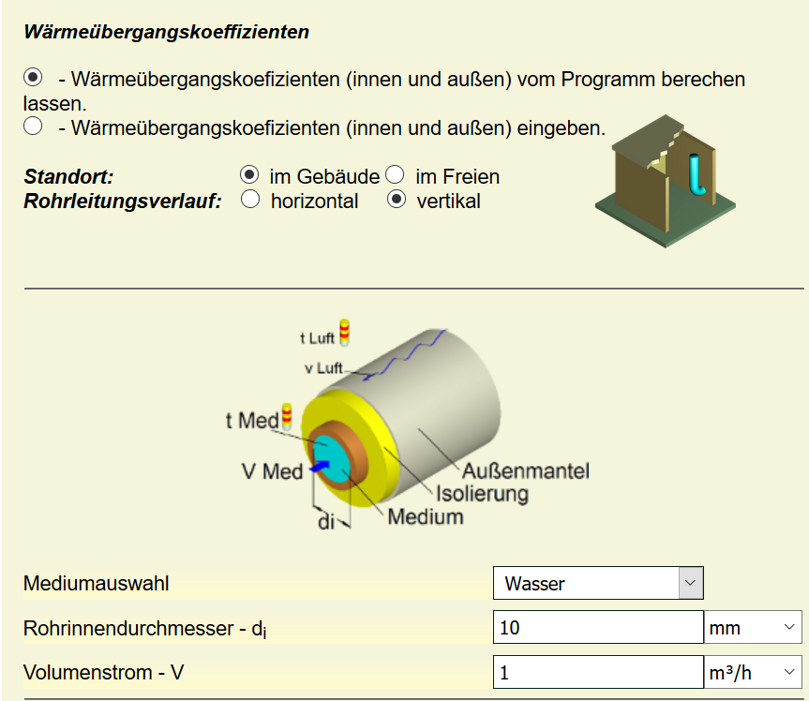
https://www.schweizer-fn.de/berechnung/waerme/rohrisol/rohrisol_start.php

